상품제안서
777 쓰리세븐 손톱깎이세트 391 | 상품코드: S09935

 |  |  |  |  |  |  | 02-713-8555 | www.synergygift.co.kr
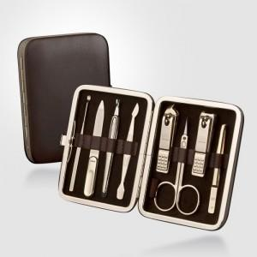 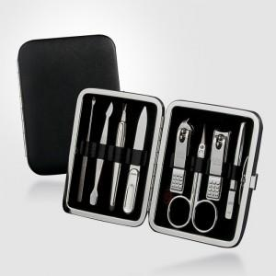

【상세/제작정보】 | <p><span style="font-size: 12pt;">※ 케이스는 실버와 골드 모두 브라운 컬러로 출고됩니다.</span></p>

【인쇄/포장옵션】 | 실크 / 포장지포장

【공급단가】 | 수량 | 20~ | 100~ | 500~ | 1,000~ | 3,000~
*VAT별도 | 391G | 25,010원 | 24,030원 | 22,860원 | 22,270원 | 21,880원
 | 391C | 19,320원 | 18,570원 | 17,660원 | 17,210원 | 16,910원

【상품 URL】 | https://www.synergygift.co.kr:443/src/goods_detail.php?gdno=14566

